รายชื่อคณะ
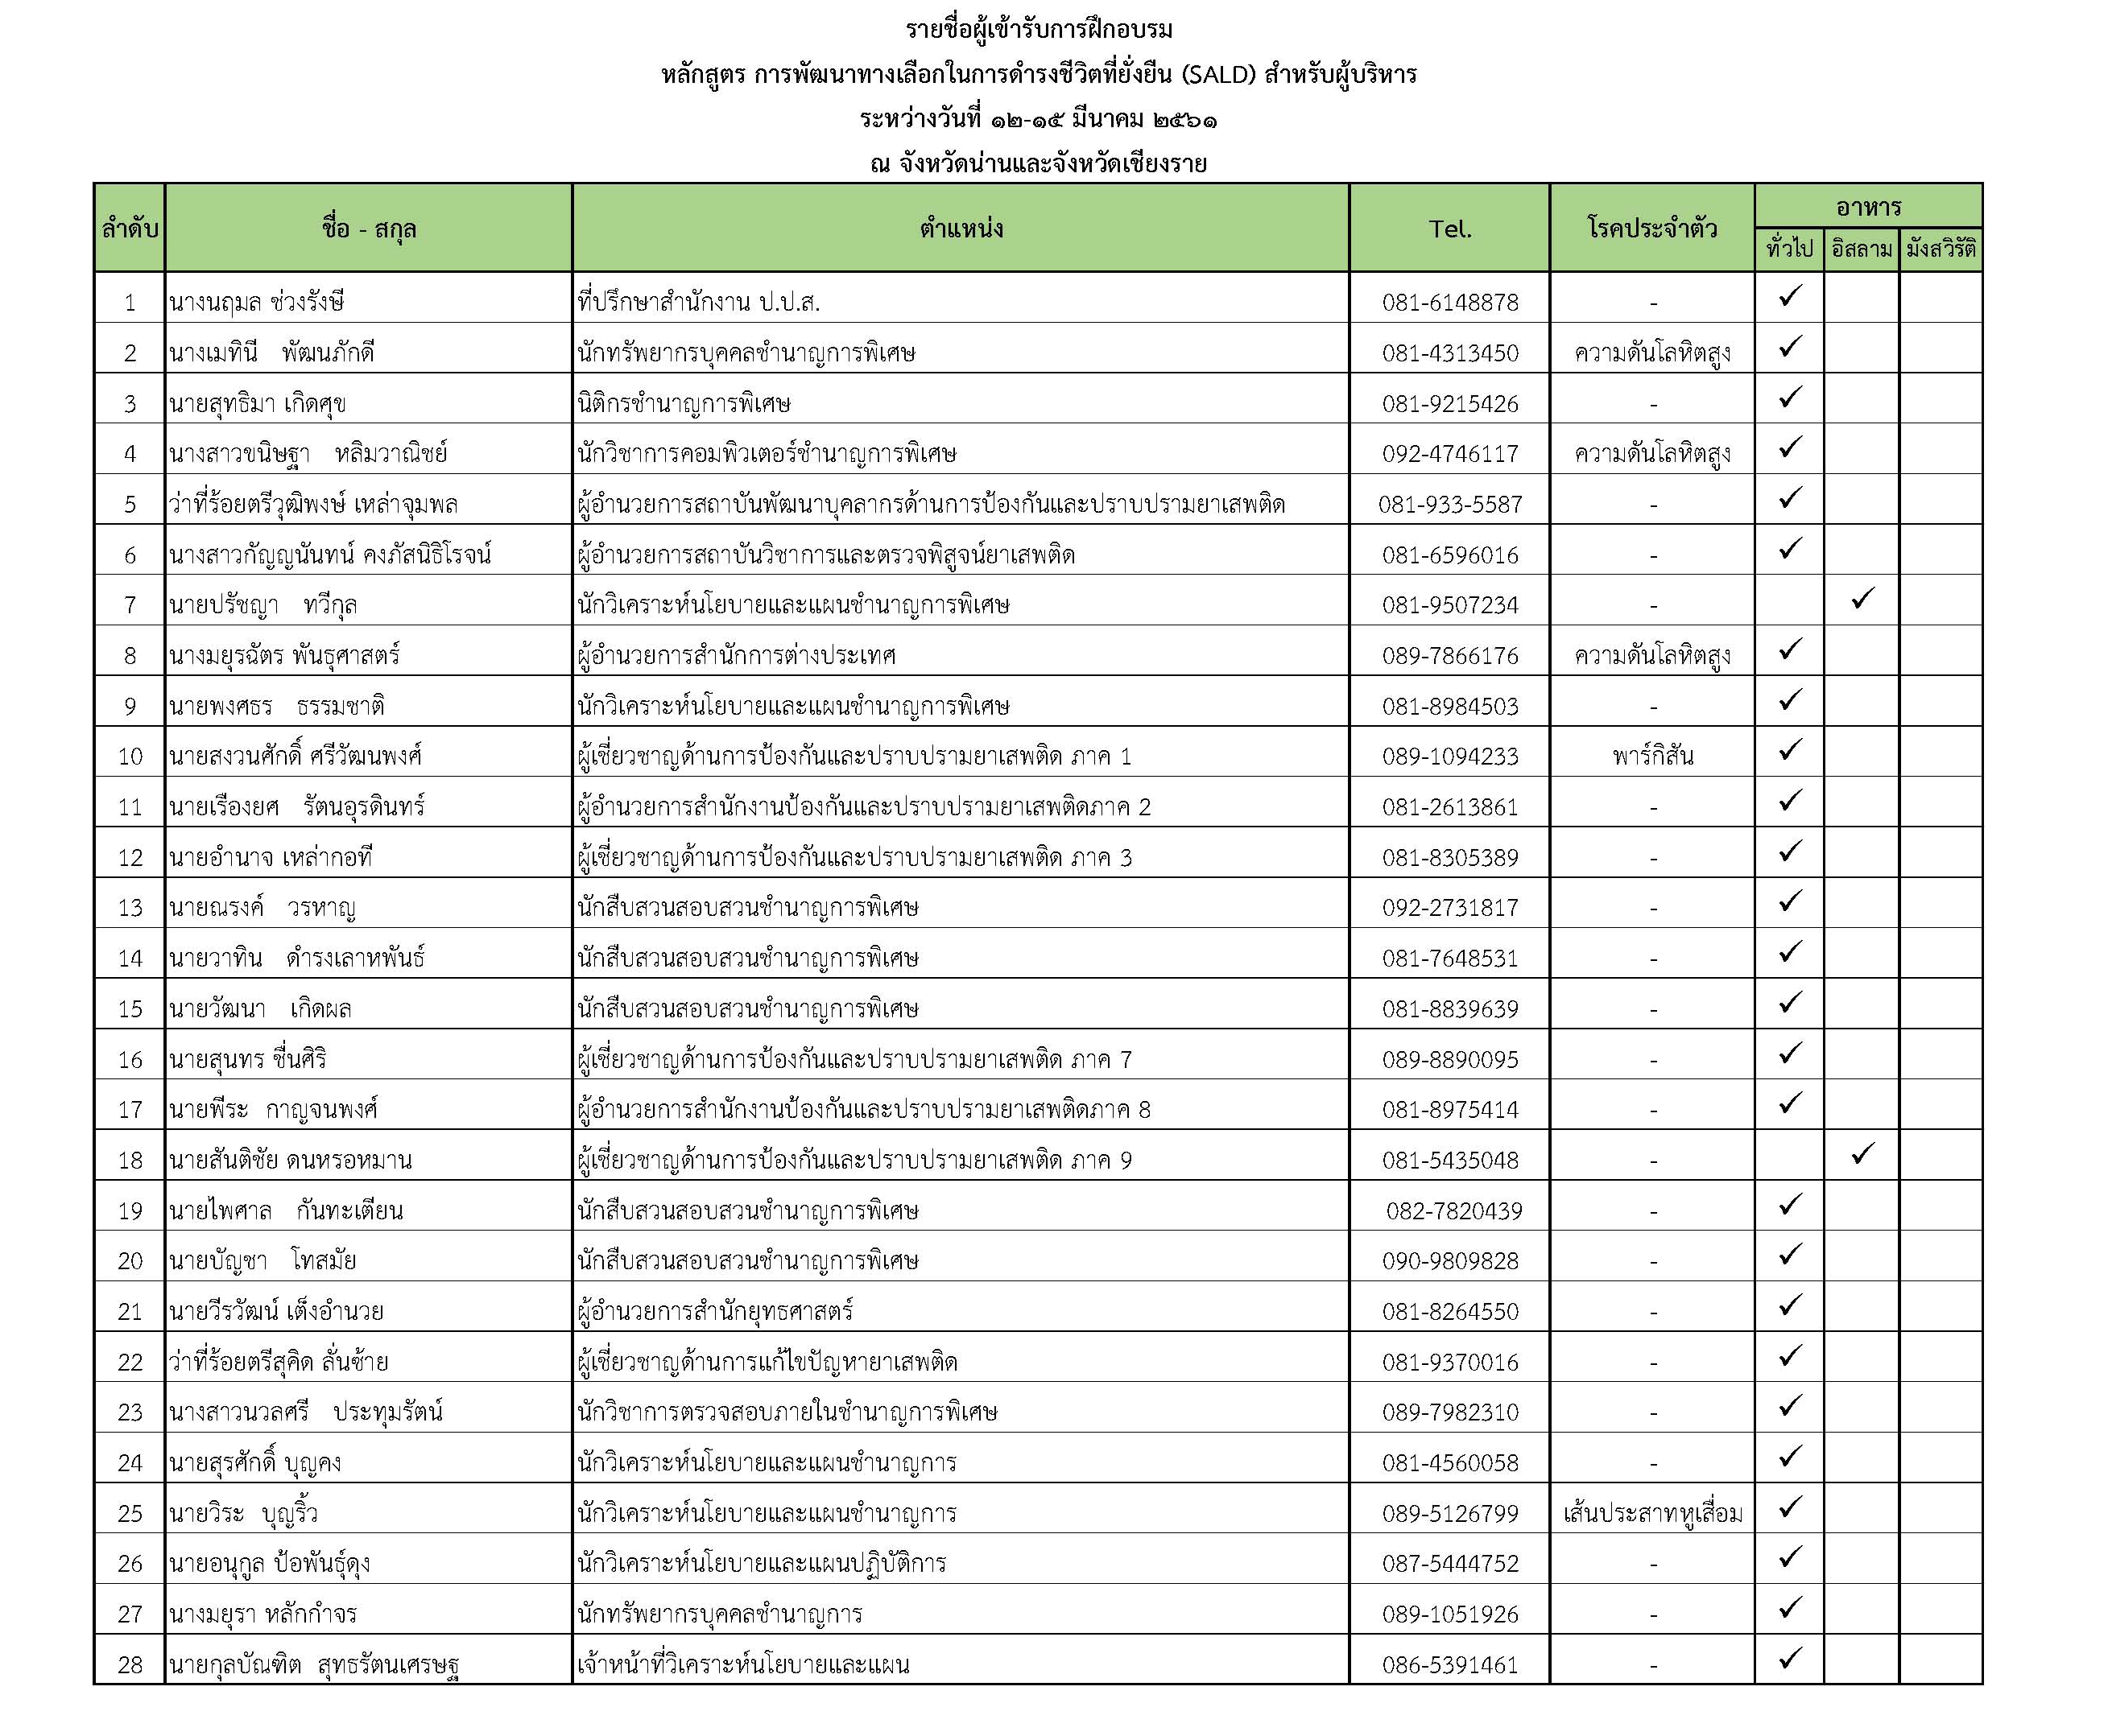

ห้องพักสนง.เปียงก่อ
แผนผังที่พัก ณ สำนักงานโครงการปลูกป่าสร้างคนฯ บ้านเปียงก่อ ตำบลขุนน่าน ตำบลเฉลิมพระเกียรติ จังหวัดน่าน

บ้านกิ่วจันทร์

 | ลำดับ | รายชื่อ | หมายเหตุ
 | 1 | นายพีระ กาญจนพงศ์ | ฟูก
 | 2 | นายอำนาจ เหล่ากอที | ฟูก
 | 3 | นายณรงค์ วรหาญ | ฟูก
 | 4 | นายวีรวัฒน์ เต็งอำนวย | ฟูก
 | 5 |  | ฟูกเสริม
 | 6 |  | ฟูกเสริม


บ้านน้ำรี

 | ลำดับ | รายชื่อ | หมายเหตุ
 | 1 | นางเมทินี พัฒนภักดี | เตียง
 | 2 | นางมยุรา หลักกำจร | เตียง
 | 3 |  | ฟูกเสริม
 | 4 |  | ฟูกเสริม


บ้านน้ำช้าง

 | ลำดับ | รายชื่อ | หมายเหตุ
 | 1 | นางสาวขนิษฐา หลิมวานิชย์ | เตียง
 | 2 | นางสาวนวลศรี ประทุมรัตน์ | เตียง
 | 3 | นางสาวกัญญนันทน์ คงภัสนิธิโรจน์ | ฟูกเสริม
 | 4 |  | ฟูกเสริม


บ้านเปียงก่อ
 | ลำดับ | รายชื่อ | หมายเหตุ
 | 1 | ว่าที่ร้อยตรีสุคิด ลั่นซ้าย | ฟูก
 | 2 | ว่าที่ร้อยตรีวุฒิพงษ์ เหล่าจุมพล | ฟูก
 | 3 | นายพงศธร ธรรมชาติ | ฟูก
 | 4 | นายสันติชัย ดนรอหมาน | ฟูก
 | 5 |  | ฟูกเสริม
 | 6 |  | ฟูกเสริม

บ้านบวกหญ้า


 | ลำดับ | รายชื่อ | หมายเหตุ
 | 1 | นางนฤมล ช่วงรังษี | เตียง
 | 2 | นางมยุรฉัตร พันธุ์ศาสตร์ | เตียง
 | 3 |  | เตียง
 | 4 |  | เตียง


บ้านห้วยกานต์

 | ลำดับ | รายชื่อ | หมายเหตุ
 | 1 | นายสงวนศักดิ์ ศรีวัฒนพงศ์ | ฟูก
 | 2 | นายเรืองยศ รัตนอุนดินทร์ | ฟูก
 | 3 | นายสุนทร ชื่นศิริ | ฟูก
 | 4 | นายสุทธิมา เกิดศุข | ฟูก
 | 5 |  | ฟูกเสริม
 | 6 |  | ฟูกเสริม

แผนผังที่พัก ณ สำนักงานโครงการปลูกป่าสร้างคนฯ บ้านเปียงก่อ ตำบลขุนน่าน ตำบลเฉลิมพระเกียรติ จังหวัดน่าน

บ้านยางนา

 | ลำดับ | รายชื่อ | หมายเหตุ
 | 1
 | 2


บ้านประดู่

 | ลำดับ | รายชื่อ | หมายเหตุ
 | 1 | นายวาทิน ดำรงเลาหพันธุ์
 | 2 | นายวัฒนา เกิดผล
 | 3


บ้านพระเจ้าห้าพระองค์
 | ลำดับ | รายชื่อ | หมายเหตุ
 | 1 | นายสุรศักดิ์ บุญคง
 | 2 | นายวีระ บุญริ้ว
 | 3


บ้านกาแฟ
 | ลำดับ | รายชื่อ | หมายเหตุ
 | 1 | นายกุลบัญฑิต สุทธรัตนเศรษฐ
 | 2 | นายอนุกูล ป้อพันธุ์ดุง
 | 3

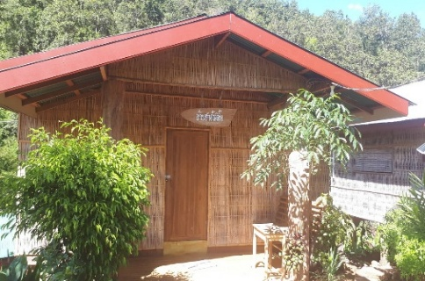
บ้านชาอัสสัม
 | ลำดับ | รายชื่อ | หมายเหตุ
 | 1 | นายไพศาล กันทะเตียน
 | 2 | นาบบัญชา โทสมัย
 | 3 | นายปรัชญา ทวีกุล
 | 4
 | 5 |  | ฟูกเสริม
 | 6 |  | ฟูกเสริม

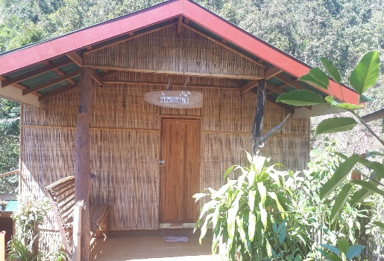
บ้านหวายน้ำผึ้ง
 | ลำดับ | รายชื่อ | หมายเหตุ
 | 1
 | 2
 | 3
 | 4
 | 5 |  | ฟูกเสริม
 | 6 |  | ฟูกเสริม

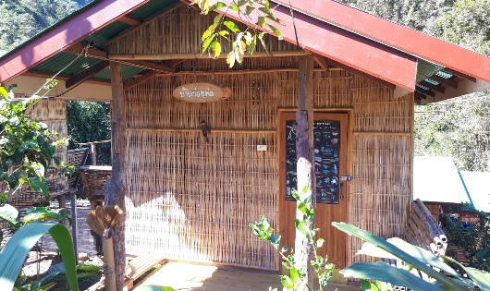
บ้านก่อหม่น
 | ลำดับ | รายชื่อ | หมายเหตุ
 | 1
 | 2
 | 3

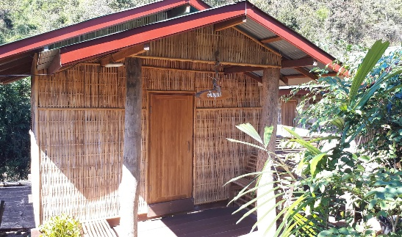
บ้านขนุ่นป่า
 | ลำดับ | รายชื่อ | หมายเหตุ
 | 1
 | 2
 | 3

